利用者側
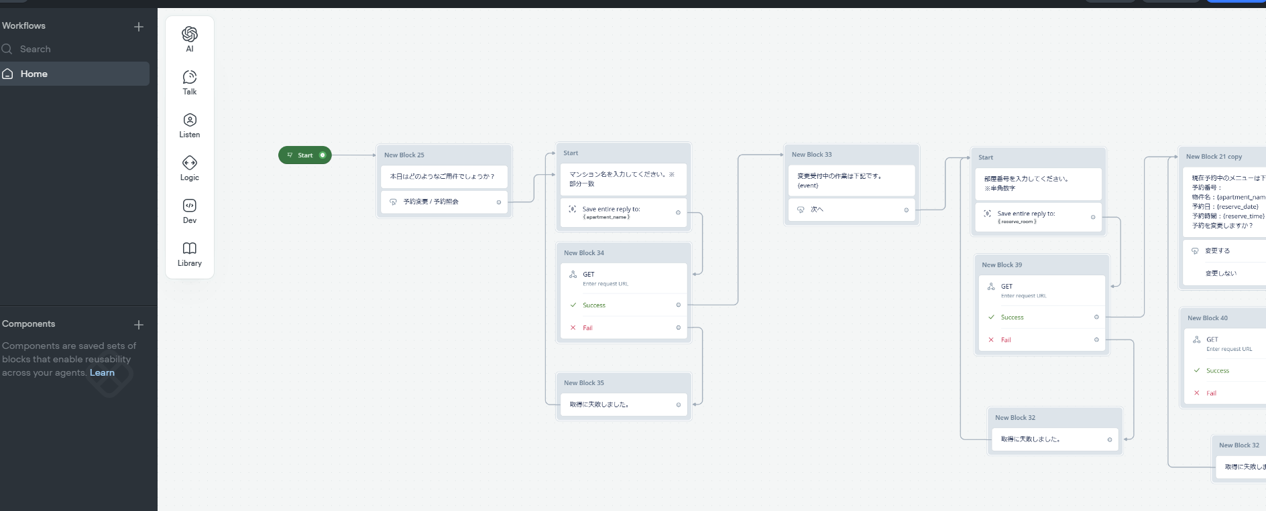
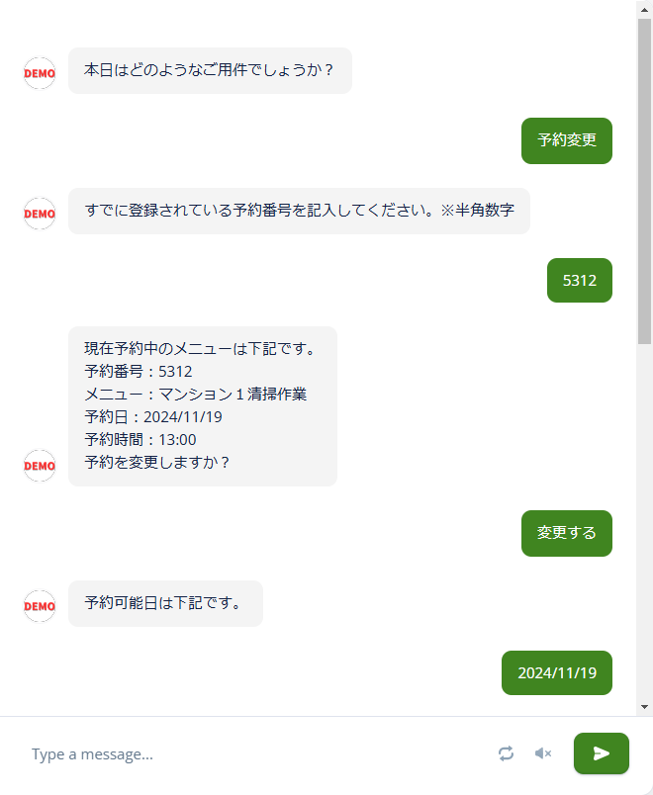
予約可能区分は下記です。
午前
午後
どちらでも（どちらでもいい場合は午前が優先）
画面遷移図（チャットボット）
予約可能日は下記です。
20XX/YY/ZZ
20XX/YY/ZZ
20XX/YY/ZZ
本日はどのようなご用件でしょうか？画面遷移図・機能一覧
予約変更/予約照会
マンション名を入力してください。※部分一致
変更受付中の作業は下記です。
次へ/戻る
部屋番号を入力してください。※半角数字
現在予約中のメニューは下記です。
予約番号：
物件名：XXXXXマンション
予約日：20XX/YY/ZZ
予約区分：午前
予約を変更しますか？
変更する/変更しない
下記の既存の予約を削除して新規予約します。
物件名：XXXXXマンション
部屋番号：XXX
予約日：2024/11/19
予約区分：午前
はい/いいえ
APIリクエスト
予約が実行されました。
部屋番号：XXX
予約日：2024/11/19
予約区分：午前
トップへ
APIリクエスト
APIリクエスト
APIリクエスト
APIリクエスト

管理者側
画面遷移図・機能一覧（管理者側）
サインアップ
パスワードリセット
ファイル一覧

サインイン
ファイルアップロード

ダッシュボード

予約一覧
User一覧
物件一覧
イベント一覧
変更履歴一覧
APIログ
エラーログ

新規User
User編集
新規物件
物件編集
予約編集
予約詳細
APIログ詳細
新規イベント
イベント編集
新規予約

